ton_that-chi_trả
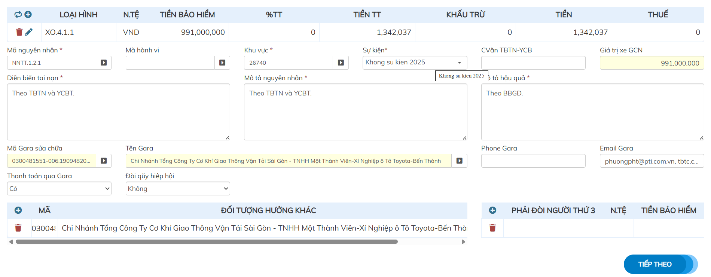
Màn hình chi trả bồi thường xe cơ giới thể hiện giai đoạn Tính toán phương án, Xác định trách nhiệm & Thiết lập luồng thanh toán. Các nghiệp vụ bồi thường được xử lý chi tiết qua từng cụm dữ liệu như sau:
1 | Xác định phạm vi bảo hiểm & Tính toán tài chính bồi thường
 | Phân bổ theo loại hình (XO.4.1.1): Mã này đại diện cho Bảo hiểm vật chất xe tự nguyện. Việc phân tách này giúp hệ thống hạch toán chính xác chi phí vào đúng quỹ dự phòng chuyên môn của từng sản phẩm (Vật chất, TNSN chủ xe, hay BHTN người ngồi trên xe). Cơ chế tính toán tiền bồi thường:Số tiền chi trả (TIỀN) = {Tổn thất thực tế (TIỀN TT)} - {Khấu trừ (KHẤU TRỪ)} - {Chế tài/Trừ khấu hao (nếu có)} Mức khấu trừ/Miễn thường: Số tiền 0 VND ở mục Khấu trừ phản ánh vụ việc này không áp dụng mức miễn thường có trừ (hoặc vụ việc thuộc trường hợp không bị áp trừ theo điều khoản hợp đồng). Giá trị xe GCN vs Tiền bảo hiểm: Giá trị xe trên GCN . Đây là căn cứ để Giám định viên (GĐV) kiểm tra tỷ lệ tham gia bảo hiểm (dưới giá trị hay đúng giá trị). Nếu số tiền bảo hiểm thấp hơn giá trị thực tế của xe tại thời điểm tham gia, hệ thống sẽ tự động tính tỷ lệ bồi thường bồi hoàn theo quy tắc bồi thường dưới giá trị
2 | Phân loại rủi ro & Quản trị dữ liệu tổn thất
 | Phân mã nguyên nhân (NNTT.1.2.1): Đây là mã cây phân loại rủi ro (Risk Taxonomy) trong cơ sở dữ liệu bảo hiểm. Ví dụ: NNTT.1 (Tổn thất do va chạm) $\rightarrow$ NNTT.1.2 (Đâm va với vật thể tĩnh/xe khác) $\rightarrow$ NNTT.1.2.1 (Sự cố tự đâm va/mất lái). Dữ liệu này giúp bộ phận Bồi thường và Actuary (Định phí) thống kê tần suất rủi ro. Mã hành vi & Chế tài: Trường này dùng để nhập các mã vi phạm giao thông (như: quá tốc độ, không đăng kiểm, chở quá số người...). Nếu có mã hành vi, hệ thống sẽ tự động gợi ý % chế tài để giảm trừ số tiền bồi thường. Đồng bộ tài liệu hồ sơ (TBTN - YCBT - BBGĐ): Diễn diễn / Mô tả nguyên nhân: Đồng bộ thông tin từ Thông báo tai nạn & Yêu cầu bồi thường do chủ xe khai báo. Mô tả hậu quả: Dựa hoàn toàn vào Biên bản giám định (BBGĐ) hiện trường/xưởng do GĐV lập, bảo đảm tính pháp lý và độc lập giữa khai báo của khách hàng và xác nhận của bảo hiểm.
3 | Cơ chế Bảo lãnh Gara & Phân luồng dòng tiền
 | Quy trình Bảo lãnh viện phí / Sửa chữa (Thanh toán qua Gara = Có): Bảo hiểm ban hành Thông báo bảo lãnh chi phí sửa chữa gửi tới Gara (Toyota Bến Thành). Khách hàng chỉ việc mang xe về sau khi sửa xong mà không cần tự bỏ tiền túi. Công ty bảo hiểm sẽ thanh toán trực tiếp số tiền $1.342.037$ VND cho Gara dựa trên hóa đơn VAT và biên bản nghiệm thu. Danh sách thụ hưởng khác: Dùng trong trường hợp xe đang thế chấp Ngân hàng. Nếu số tiền bồi thường lớn (thường trên 10-20 triệu VND tùy quy định từng hãng), quyền thụ hưởng sẽ thuộc về Ngân hàng nhận thế chấp. GĐV phải nhập mã Ngân hàng vào ô Đối tượng hưởng khác để hệ thống chuyển tiền hoặc phát hành công văn xin ý kiến thụ hưởng
4 | Nghiệp vụ Thế quyền Truy đòi Bên thứ ba
 | Khối "PHẢI ĐÒI NGƯỜI THỨ 3": Áp dụng khi tai nạn do lỗi hoàn toàn hoặc một phần từ phía lái xe khác (Bên thứ 3 - NTH3). Quy trình xử lý: Bảo hiểm đứng ra bồi thường trước cho chủ xe tham gia bảo hiểm vật chất để họ nhanh chóng có phương tiện đi lại. Chủ xe ký Giấy thế quyền (Subrogation Form) chuyển giao toàn bộ quyền đòi đền bù cho công ty bảo hiểm. GĐV nhập thông tin người gây tai nạn, số tiền phải đòi vào khối này. Hồ sơ sau khi chi trả sẽ tự động chuyển sang Bộ phận Legal / Truy đòi để làm việc với bên thứ 3 hoặc khởi kiện yêu cầu bồi hoàn cho công ty bảo hiểm.

bao-gia
Màn hình này thuộc quy trình Thẩm định giá & Lập chi tiết phương án bồi thường. Màn hình cho phép Giám định viên (GĐV) hoặc Chuyên viên Bảo lãnh bóc tách chi tiết danh mục sửa chữa, áp dụng tỷ lệ chiết khấu, tính toán khấu hao và xác định chính xác tổng chi phí bảo hiểm duyệt chi trả. Phân quyền và xử lý theo luồng Make - Check - Validate
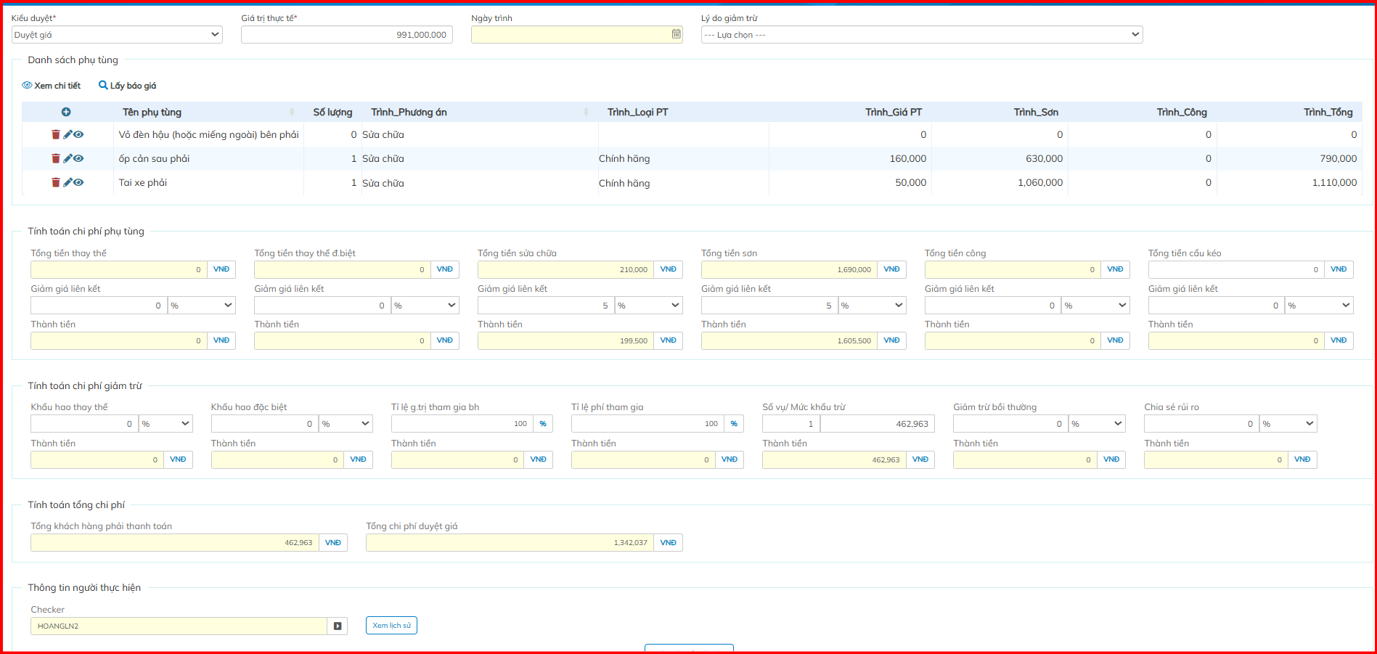

1 | Cụm Thông tin Đầu kỳ & Điều phối
 | Kiểu duyệt : Phân loại luồng xử lý Duyệt giá, Công nhận giá
 | Giá trị thực tế: Giá trị thị trường/thực tế của xe tại thời điểm giám định, dùng làm căn cứ xác định tỷ lệ tham gia bảo hiểm (dưới giá trị hay đúng giá trị).
 | Ngày trình / Lý do giảm trừ: Lưu lại ngày GĐV gửi hồ sơ lên cấp phê duyệt và lý do áp dụng chế tài/giảm trừ (nếu có).
2 | Danh sách Chi tiết Phụ tùng & Sửa chữa
 | Lưới này bóc tách từng hạng mục thiệt hại theo 3 nhóm chi phí: Vật tư phụ tùng, Gia công sơn, và Nhân công tháo lắp/sửa chữa. Tên phụ tùng & Số lượng: Danh mục các chi tiết bị tổn thất (Ví dụ: Vỏ đèn hậu, Ốp cản sau, Tai xe). Trình_Phương án: Định hướng xử lý cho từng phụ tùng (Ví dụ: Sửa chữa hoặc Thay thế). Trình_Loại PT: Loại vật tư thay thế (Ví dụ: Chính hãng, Coppy/OEM, Cũ/Tái sử dụng). Trình_Giá PT / Sơn / Công / Tổng:Giá PT: Tiền mua vật tư phụ tùng mới. Sơn: Chi phí vật tư & công sơn cho chi tiết đó.Công: Chi phí gò, hàn, tháo lắp. Tổng: Tổng chi phí trước giảm trừ của từng dòng item.Ví dụ dòng 3 (Tai xe phải): Giá PT ($50.000$) + Sơn ($1.060.000$) = $1.110.000$ VND.

3 | Chi phí Phụ tùng & Chiết khấu
 | Khối này tính toán tổng chi phí theo từng nhóm và tự động áp dụng tỷ lệ chiết khấu/giảm giá theo hợp đồng liên kết giữa Bảo hiểm và Gara: Tổng tiền thay thế: Tổng giá trị các phụ tùng chọn phương án "Thay thế". Tổng tiền thay thế đặc biệt ($0$ VND): Các phụ tùng đắt tiền hoặc thuộc danh mục quản lý riêng. Tổng tiền sửa chữa: Tổng chi phí nắn gò/sửa chữa phụ tùng.Giảm giá liên kết ($5\%$): $-10.500$ VND. Thành tiền: $199.500$ VND.Tổng tiền sơn ($1.690.000$ VND): Giảm giá liên kết . Tổng tiền công / Cẩu kéo ($0$ VND): Chi phí tháo lắp hoặc vận chuyển xe cứu hộ.

4 | Tổng hợp Chi phí & Phê duyệt
 | Tổng khách hàng phải thanh toán: Số tiền chủ xe phải tự trả cho Gara (bao gồm khấu trừ, chế tài, khấu hao, phần giá trị chênh lệch...). Tổng chi phí duyệt giá: Số tiền thực tế Công ty Bảo hiểm phê duyệt chấp nhận bảo lãnh/chi trả. {Tổng duyệt giá} = (\text{Tổng chi phí sau giảm giá Gara}) - (\text{Tổng chi phí giảm trừ khách chịu})

